界面&功能
界面相关 |  |  |  |  | 功能规则

1
 | 功能入口
 | 主界面点击合成按钮打开
 | 合成界面
 |  |  | 美术需求 |  |  | 程序规则
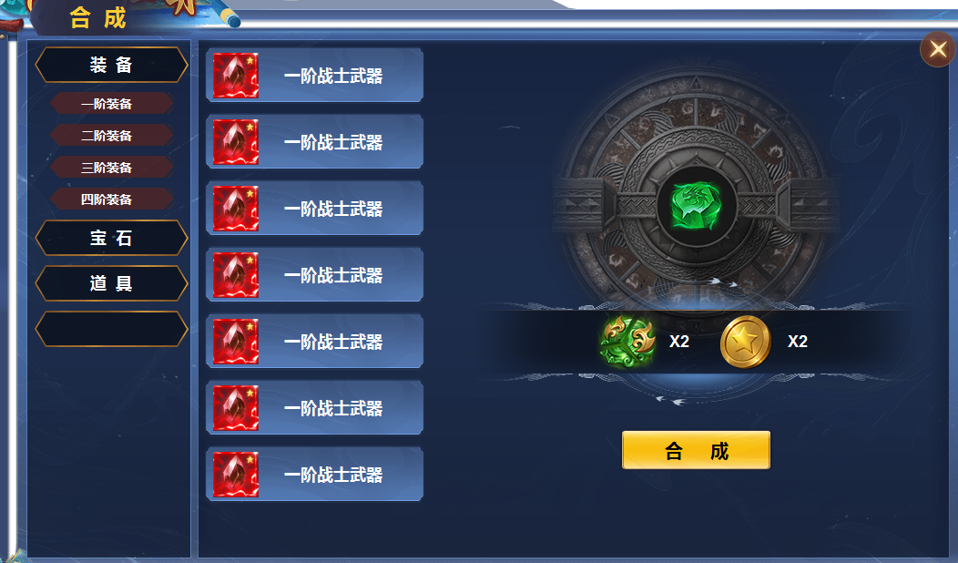
2
3
4
 |  | 1 | 主界面、关闭按钮、背景图。 |  | 1 | 主界面点击合成按钮打开。点击关闭当前界面。
 |  | 2 | 列表 |  |  | ▶ | 首次打开时默认选中一二三级页签的第一个。即3级页签失踪保持选中一个。
 |  |  | ▶ | 一级页签、二级页签，选中状态 | 2 | 一二级页签
 |  | 3 | 三级页签及选中状态 |  |  | ▶ | 页签有选中状态，点击下方展开页签下内容。
 |  | 4 | 详情栏 |  |  | ▶ | 一级页签选中后，展开二级页签，点击二级页签展开三级页签。
 |  |  | ▶ | 背景图、道具栏、合成按钮。 | 3 | 三级页签
 |  |  |  |  |  | ▶ | 有选中状态，点击后右侧详情更换相应内容。区域可上下滑动。
 |  |  |  |  |  | ▶ | 页签比如选择了装备-二级装备，三级页签显示全部的三阶装备，包含多职业的多部位的所有3阶装备。
 |  |  |  |  | 4 | 详情
 |  |  |  |  |  | ▶ | 展示物品icon和合成需要的道具，后面是数量，居中显示。
 |  |  |  |  |  | ▶ | 材料不足时提示：材料不足

参考图
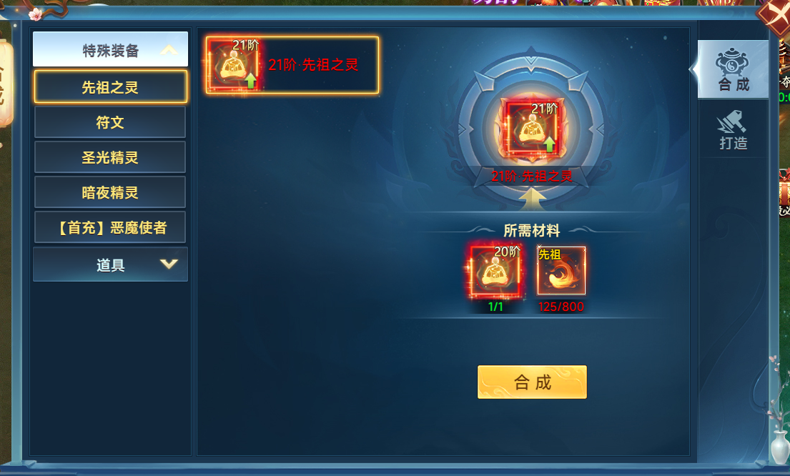
参考图

